Sheet1
※ 작업 남은 목록

분류 | 설명 | 상태 | 추가 의견 (있으면 남겨주세요)
카테고리 | 카테고리 목록을 문서 상의 목록 기준으로 추가 필요 가능하면, 검색 쿼리가 아닌 채널 기준으로 했으면 함 (별도 시간을 맞춰 논의 필요) | 완료
순위 | 모든 목록의 위에서부터 10개까지는 순위 표시 (20개로 변경 가능성 있음)
검색 기능 | 검색 기능을 추가. 일단 검색어 만을 기준으로 검색된 모든것을 보여주게 처리. (이후, 검색 방식을 이것저것 추가해서 추가 필터링한 결과만 보여주도록 논의 후, 수정 예정) | 완료
광고1 | 검색 목록 중, 최초 5개마다 결과 목록 내 광고 등장
광고2 | 동영상 보기 상태에서 플레이어 하단에 광고 등장
동영상 열기 방식 | 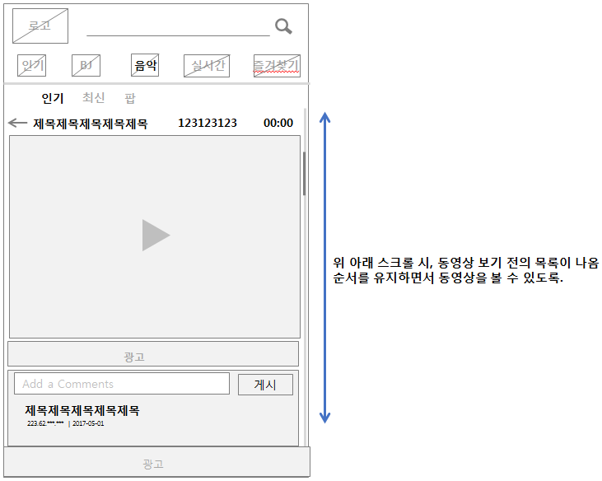 동영상 열기를 페이지 전환되지 않고, 해당 목록 내에서 열리고 바로 스크롤하면 하단에 기존의 목록이 계속 나오도록 가능한지 확인 요청. (동영상으로 보고, 바로 다른 동영상으로 유혹되도록) 만약, 이렇게 될 경우 열림 상태는 하나만 존재 해야 한다. | 우선순위 낮음
검색 속도 개선 | 인기탭과 라이브탭은 바로 전환인데, kpop과 같은 것은 시간이 걸림. 쿼리와 채널이라 다른것인지 확인 필요. 일부는 느릴수 밖에 없다면, 검색 목록 개수를 줄이는 방법도 찾아볼 수 있음
즐겨 찾기 기능 | 카테고리 목록 중, 즐겨찾기 탭 추가 즐겨찾기 버튼 입력과 즐겨찾기 목록에 추가 | 완료
한 페이지 목록 개수(섬네일 크기 조정) | 한 페이지에 동영상 목록이 7개 기준으로 등장하도록 처리 (한 페이지에 너무 많은 결과를 보여주면 포커스가 흐려지는 듯 함. 하나하나를 빠르게 판단할 수 있는 수준을 찾아야 함 썸네일 크기 및 텍스트 크기 조정 필요
덧글 | 우리 어플의 덧글과 유튜브 어플의 덧글이 함께 리스트에 등장 가능한지 기술적 확인 요청 이에 따라, 덧글 기능을 기존대로 갈지, 개선안을 찾을지 고려.
현지화 | 로컬마다의 카테고리 목록 추가 영어버전을 먼저 준비
오동의 영어 버전 리소스 필요 | 먼저 영어버전을 추가 작업 필요
오동의 2차 3차 버전 리소스 필요 | 작업된 아이콘의 배리에이션 리소스 작업 필요
읽은 목록은 회색 텍스트 | 한번 읽은 목록은 제목 텍스트 색상을 회색으로 처리
버그 | 소분류 탭의 세번째 탭을 갔다가, 다른 대분류로 목록을 변경한뒤, 다시 해당 소분류가 있던 대분류 탭을 클릭하면, 탭 자체는 첫번째 소분류이나, 실제로는 이전 세번째 탭의 소분류 목록을 보여주고 있음
목록의 view 텍스트를 뷰 아이콘으로 변경 | 뷰 텍스트를 아이콘으로 변경
최 상단 트레이 색상 | 최 상단 트레이 색상을 오동색으로 변경
동영상 보기 페이지 디자인 적용 | 동영상 보기 페이지에서 동영상 외의 제목 / 작성자 / 뷰에 대해 표시 하단은 덧글과 광고 추가

